TortoiseSVNインストール方法
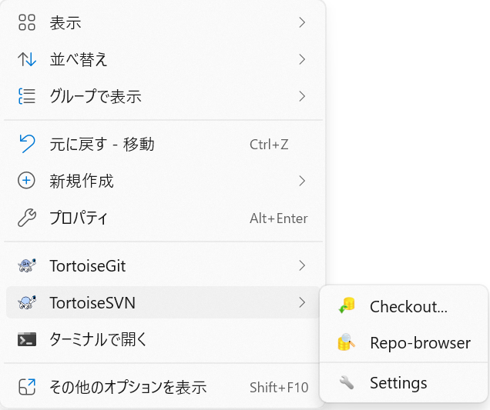
■TortoiseSVNインストール手順-参考
 | https://tracpath.com/bootcamp/learning_tortoisesvn.html

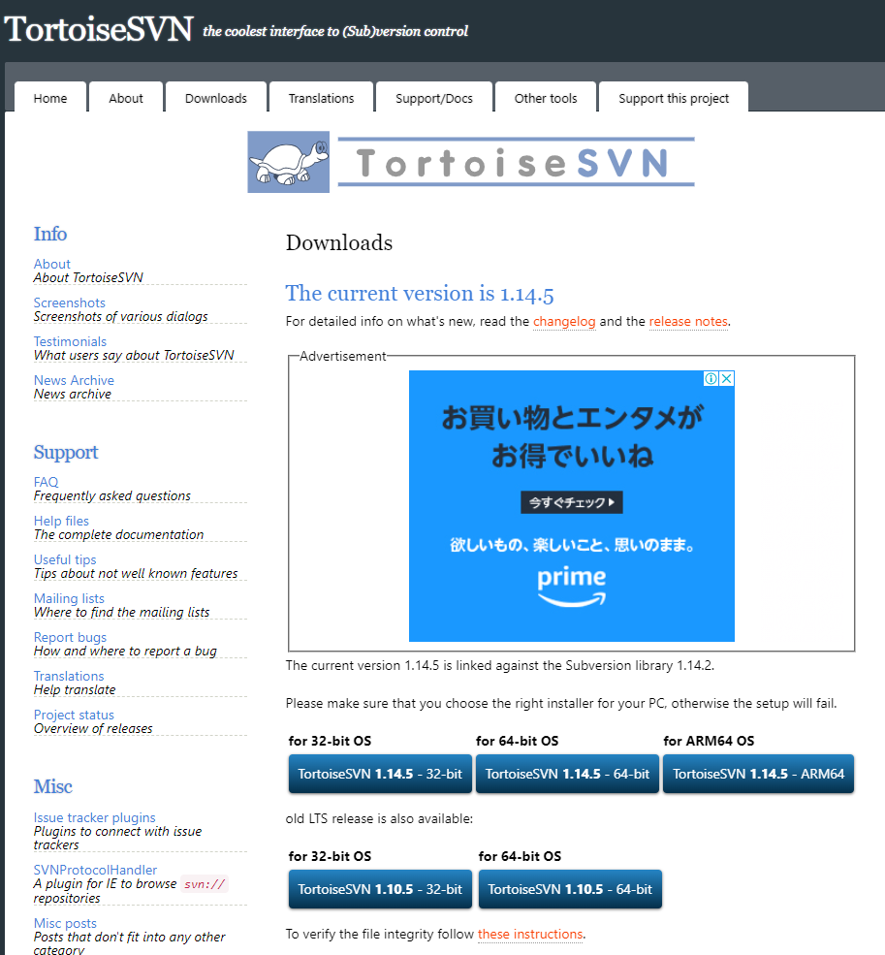

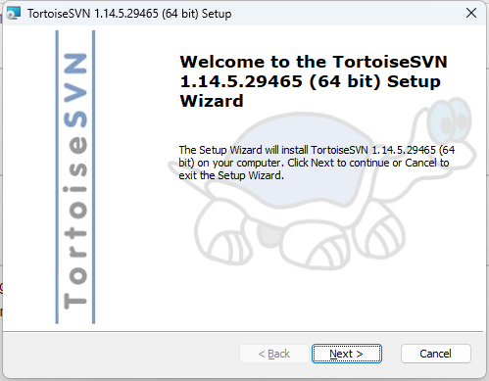
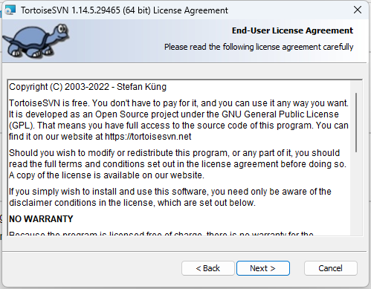
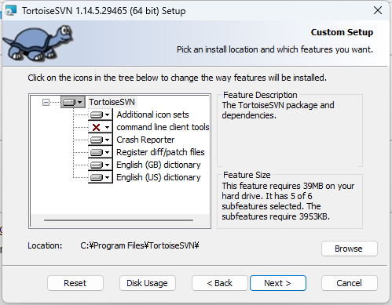
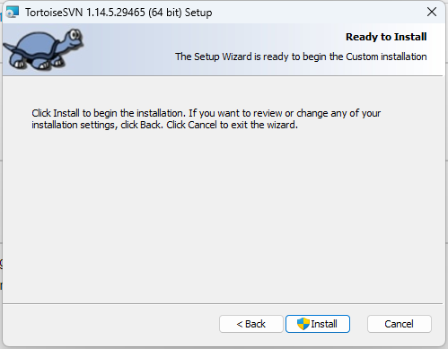

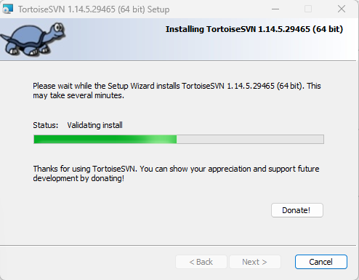
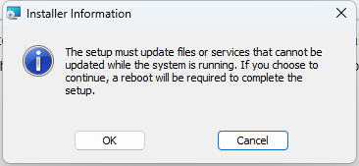
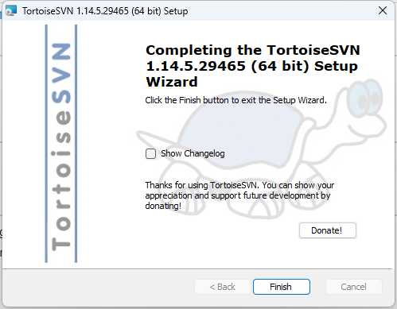
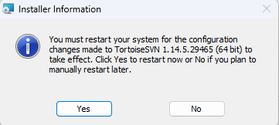

TortoiseSVNのインストールが完了すると下図のようにエクスプローラから右クリックした際のメニューに[TortoiseSVN]が表示されるようになる
※ただしこの時点では日本語化していないので、英語で表記される。日本語化したい場合は[TortoiseSVN日本語化]シートを参照すること

TortoiseSVN日本語化
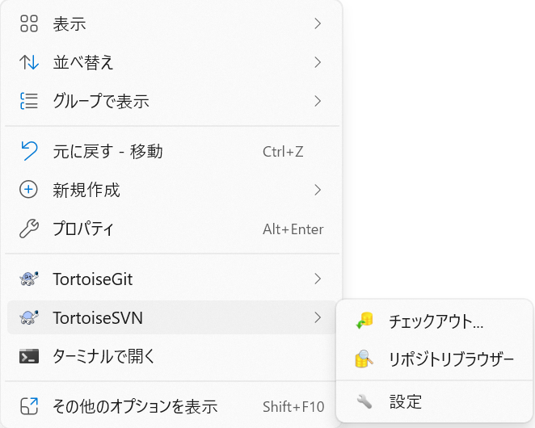
上記サイトから言語パックを取得
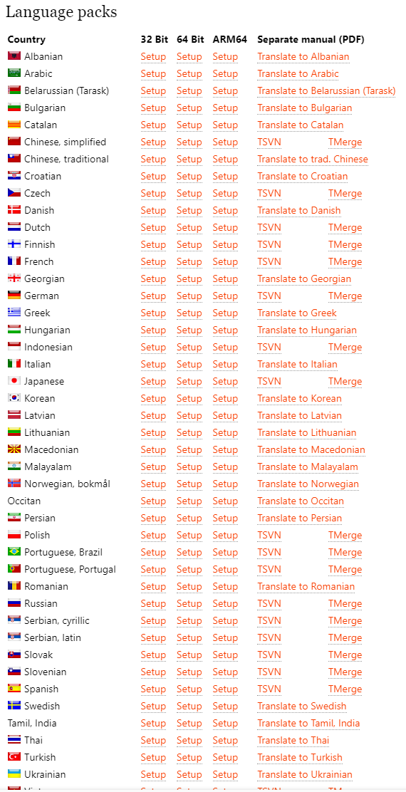

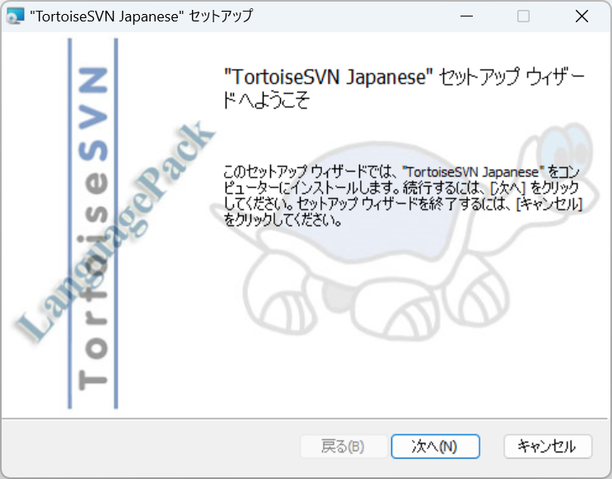
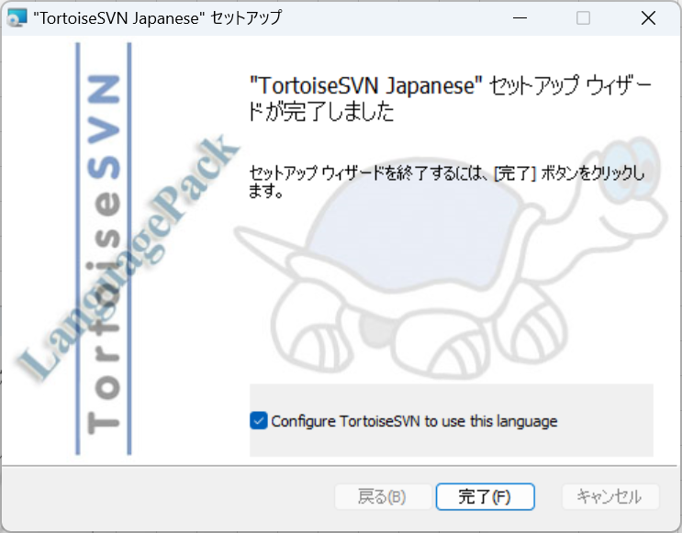

日本語化されていることを確認できればOK

Sheet1
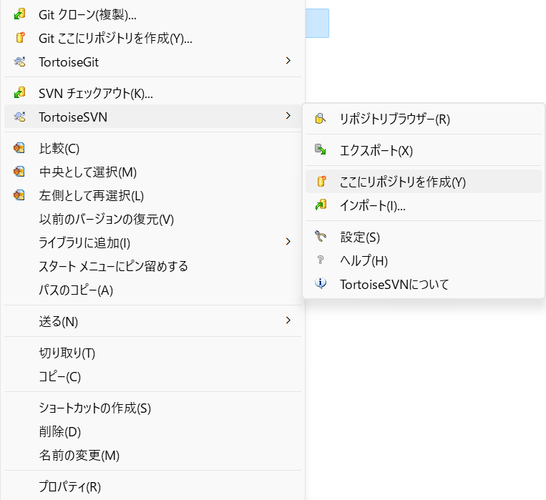
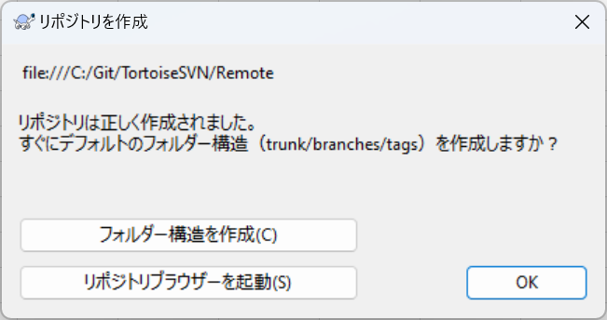
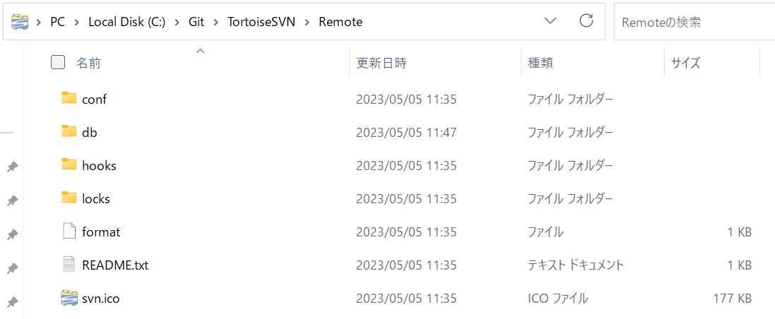
[フォルダ構造の作成]をすると下図のようになる

(TortoiseGit)ローカル-リモートリポジトリ作成
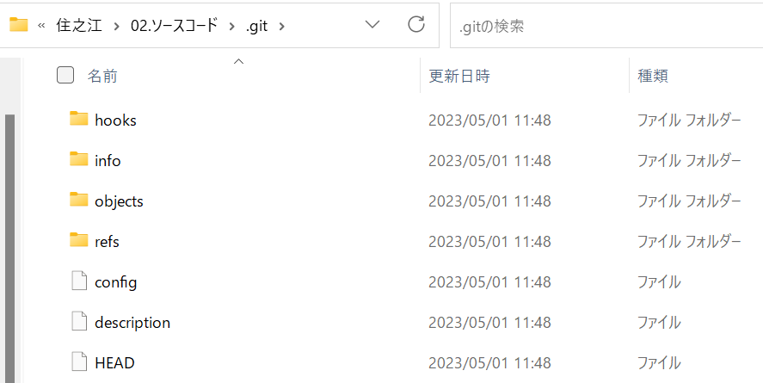
ローカルリポジトリ |  | リモートリポジトリ
ローカルリポジトリを作成するフォルダに移動し、選択右クリックでメニューを開く

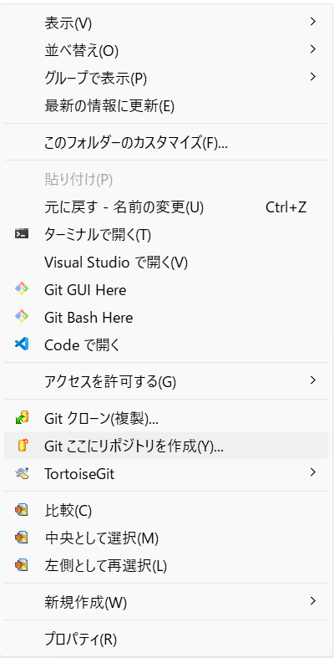
[Git ここにリポジトリを作成(Y)]を選択し、ローカルリポジトリを作成

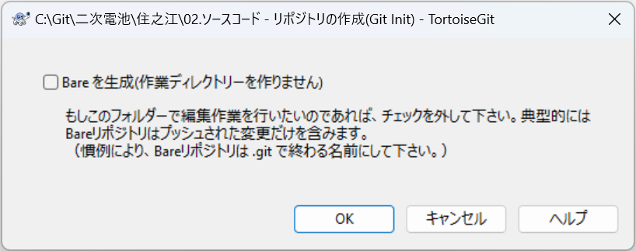
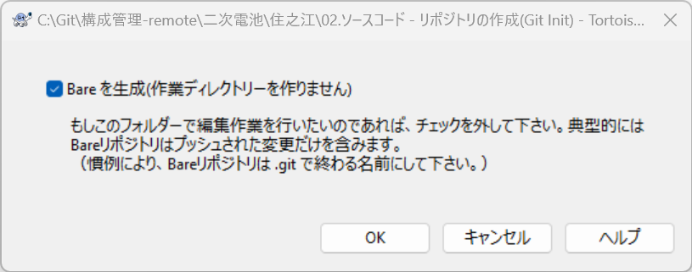
[Bareを生成]からチェックが外れていることを確認し、[OK]を押下。

下記フォルダ下に[.git]フォルダが作成されておりノンベアリポジトリとして作成されていることを確認
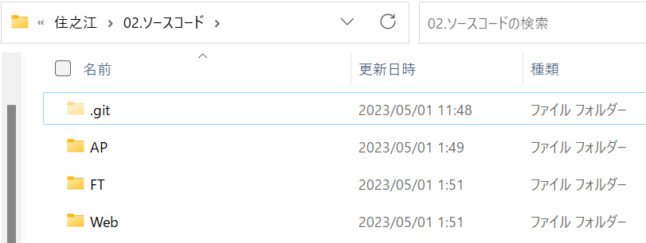
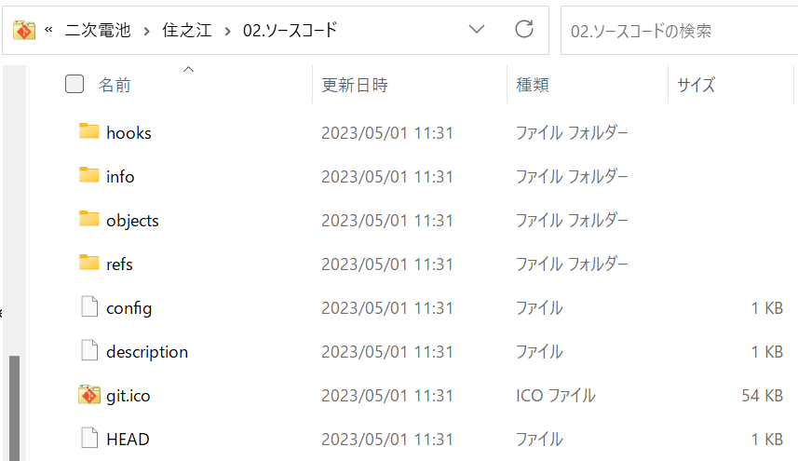

 | e

[.git]フォルダ下に管理用のファイルが作成されていることを確認

